FLECHAS
 |  |  |  |  |  |  |  |  |  |  |  |  |  |  |  |  |  |  |  |  |  |  |  |  |  |  |  |  |  |  |  |  |  |  |  |  |  |  |  |  |  |  |  |  |  |  |  |  | TABLA DE DISEÑO
 |  |  |  |  |  |  |  |  |  |  |  |  |  |  |  |  |  |  |  |  |  |  |  |  |  |  |  |  |  |  |  |  |  |  |  |  |  |  |  |  |  |  |  |  |  |  |  |  | ESTADO ACTUAL | ENTRADA ESTADO SIGUIENTE/SALIDAD
 |  |  |  |  |  |  |  |  |  |  |  |  |  | S0=000
 |  |  |  |  |  |  |  |  |  |  |  |  |  | S1=001 |  |  |  |  |  |  |  |  |  |  |  |  |  |  |  |  |  |  |  |  |  |  |  |  |  |  |  |  |  |  |  |  |  |  |  | X=00 | X=01 | X=10 | X=11
 |  |  |  |  |  |  |  |  |  |  |  |  |  | S2 = 010 |  |  |  |  |  |  |  |  |  |  |  |  |  |  |  |  |  |  |  |  |  |  |  |  |  |  |  |  |  |  |  |  |  |  | S0 | S0/110011111111 | S1/110111110000 | S1/111101110000 | x
 |  |  |  |  |  |  |  |  |  |  |  |  |  | S3 = 011 |  |  |  |  |  |  |  |  |  |  |  |  |  |  |  |  |  |  |  |  |  |  |  |  |  |  |  |  |  |  |  |  |  |  | S1 | S0/110011111111 | S2/100000001000 | S2/000000101000 | x
 |  |  |  |  |  |  |  |  |  |  |  |  |  | S4 = 100 |  |  |  |  |  |  |  |  |  |  |  |  |  |  |  |  |  |  |  |  |  |  |  |  |  |  |  |  |  |  |  |  |  |  | S2 | S0/110011111111 | S3/000000000100 | S3/000000000100 | x
 |  |  |  |  |  |  |  |  |  |  |  |  |  | S5 = 101 |  |  |  |  |  |  |  |  |  |  |  |  |  |  |  |  |  |  |  |  |  |  |  |  |  |  |  |  |  |  |  |  |  |  | S3 | S0/110011111111 | S4/000000100010 | S4/000000100010 | x
 |  |  |  |  |  |  |  |  |  |  |  |  |  |  |  |  |  |  |  |  |  |  |  |  |  |  |  |  |  |  |  |  |  |  |  |  |  |  |  |  |  |  |  |  |  |  |  |  | S4 | S0/110011111111 | S5/110111100001 | S5/111101100001 | x
 |  |  |  |  |  |  |  |  |  |  |  |  |  |  |  |  |  |  |  |  |  |  |  |  |  |  |  |  |  |  |  |  |  |  |  |  |  |  |  |  |  |  |  |  |  |  |  |  | S5 | S0/110011111111 | S1/110111110000 | S1/111101110000 | x

TABLA DE TRANSICIÓN
ESTAD0 ACTUAL |  |  | ENTRADAS: ESTADO SIGUIENTE/SALIDAS
 |  |  | X=00 |  |  |  |  |  |  |  |  |  |  |  |  |  |  | X = 01 |  |  |  |  |  |  |  |  |  |  |  |  |  |  | X = 10
QA | QB | QC | QA* | QB* | QC* | F1 | F2 | F3 | F4 | F5 | F6 | F7 | C1 | C2 | C3 | C4 | C5 | QA* | QB* | QC* | F1 | F2 | F3 | F4 | F5 | F6 | F7 | C1 | C2 | C3 | C4 | C5 | QA* | QB* | QC* | F1 | F2 | F3 | F4 | F5 | F6 | F7 | C1 | C2 | C3 | C4 | C5
0 | 0 | 0 | 0 | 0 | 0 | 1 | 1 | 0 | 0 | 1 | 1 | 1 | 1 | 1 | 1 | 1 | 1 | 0 | 0 | 1 | 1 | 1 | 0 | 1 | 1 | 1 | 1 | 1 | 0 | 0 | 0 | 0 | 0 | 0 | 1 | 1 | 1 | 1 | 1 | 0 | 1 | 1 | 1 | 0 | 0 | 0 | 0
0 | 0 | 1 | 0 | 0 | 0 | 1 | 1 | 0 | 0 | 1 | 1 | 1 | 1 | 1 | 1 | 1 | 1 | 0 | 1 | 0 | 1 | 0 | 0 | 0 | 0 | 0 | 0 | 0 | 1 | 0 | 0 | 0 | 0 | 1 | 0 | 0 | 0 | 0 | 0 | 0 | 0 | 1 | 0 | 1 | 0 | 0 | 0
0 | 1 | 0 | 0 | 0 | 0 | 1 | 1 | 0 | 0 | 1 | 1 | 1 | 1 | 1 | 1 | 1 | 1 | 0 | 1 | 1 | 0 | 0 | 0 | 0 | 0 | 0 | 0 | 0 | 0 | 1 | 0 | 0 | 0 | 1 | 1 | 0 | 0 | 0 | 0 | 0 | 0 | 0 | 0 | 0 | 1 | 0 | 0
0 | 1 | 1 | 0 | 0 | 0 | 1 | 1 | 0 | 0 | 1 | 1 | 1 | 1 | 1 | 1 | 1 | 1 | 1 | 0 | 0 | 1 | 0 | 0 | 0 | 0 | 0 | 0 | 0 | 0 | 0 | 1 | 0 | 1 | 0 | 0 | 0 | 0 | 0 | 0 | 0 | 0 | 1 | 0 | 0 | 0 | 1 | 0
1 | 0 | 0 | 0 | 0 | 0 | 1 | 1 | 0 | 0 | 1 | 1 | 1 | 1 | 1 | 1 | 1 | 1 | 1 | 0 | 1 | 1 | 1 | 0 | 1 | 1 | 1 | 1 | 0 | 0 | 0 | 0 | 1 | 1 | 0 | 1 | 1 | 1 | 1 | 1 | 0 | 1 | 1 | 0 | 0 | 0 | 0 | 1
1 | 0 | 1 | 0 | 0 | 0 | 1 | 1 | 0 | 0 | 1 | 1 | 1 | 1 | 1 | 1 | 1 | 1 | 0 | 0 | 1 | 1 | 1 | 0 | 1 | 1 | 1 | 1 | 1 | 0 | 0 | 0 | 0 | 0 | 0 | 1 | 1 | 1 | 1 | 1 | 0 | 1 | 1 | 1 | 0 | 0 | 0 | 0

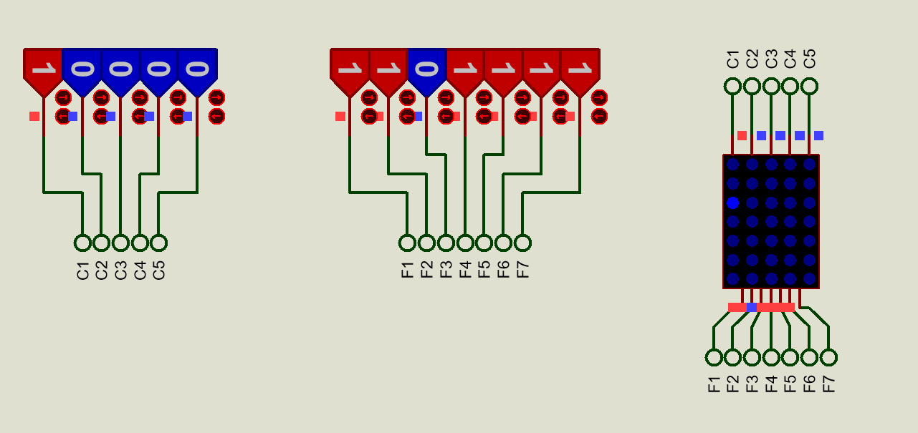
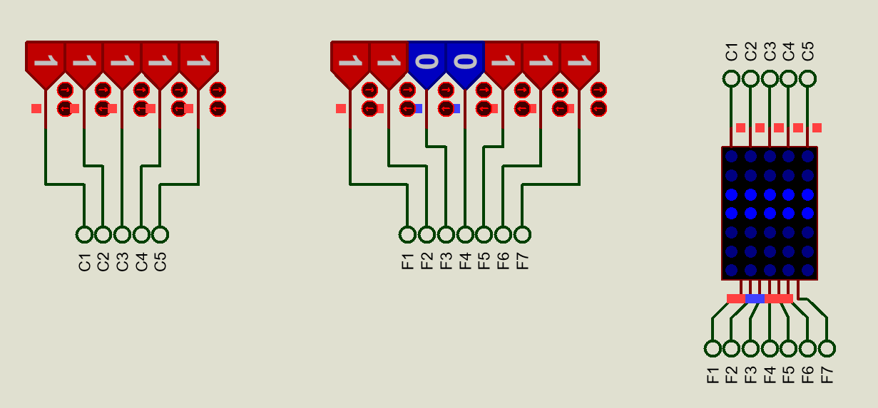
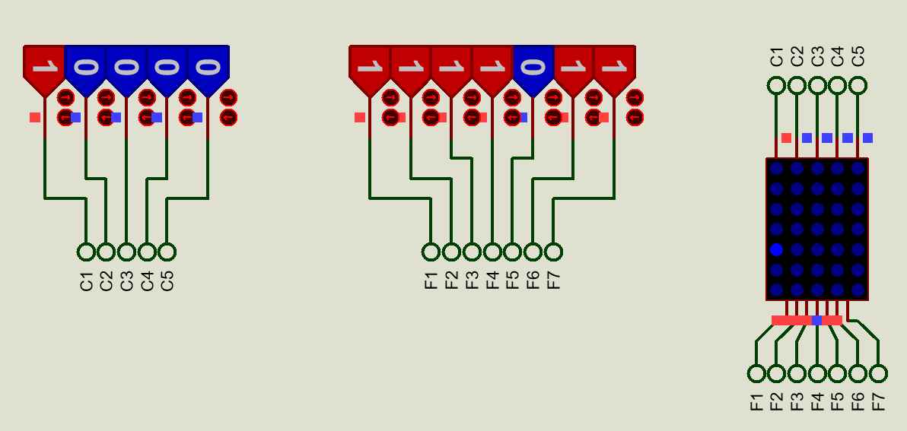

TABLA DE EXCITACIÓN
ESTADOS ACTUALES /ENTRADAS |  |  |  |  | ESTADO SIGUIENTES/SALIDAS |  |  |  |  |  |  |  |  |  |  |  |  |  |  | EXCITACIÓN
QA | QB | QC | X0 | X1 | QA* | QB* | QC* | F1 | F2 | F3 | F4 | F5 | F6 | F7 | C1 | C2 | C3 | C4 | C5 | DA | DB | DC
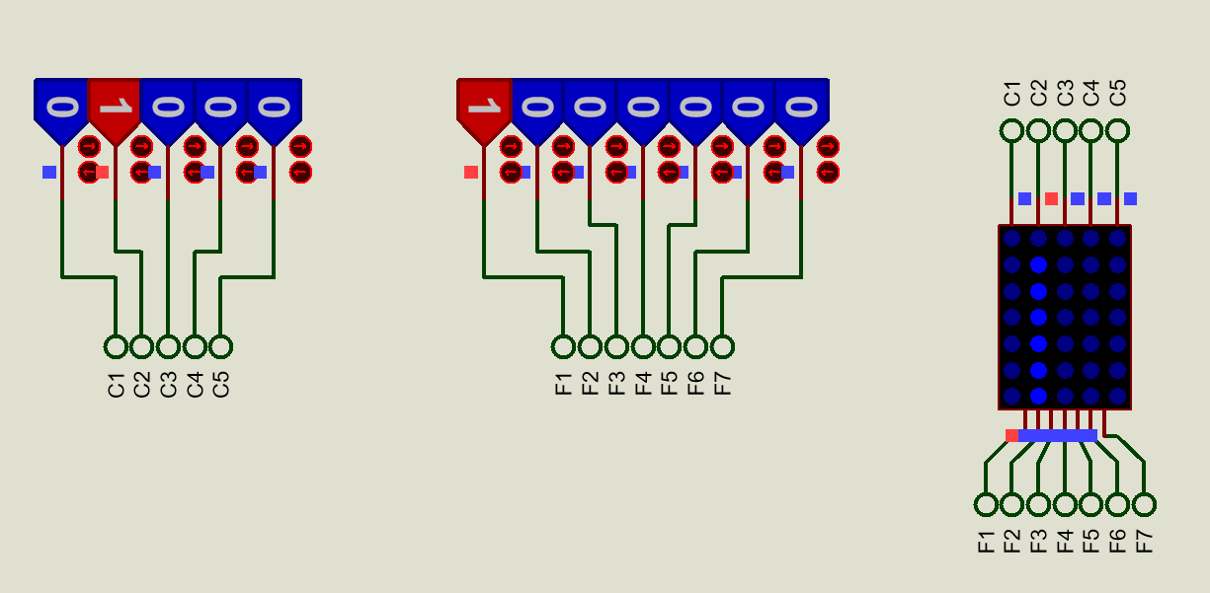
0 | 0 | 0 | 0 | 0 | 0 | 0 | 0 | 1 | 1 | 0 | 0 | 1 | 1 | 1 | 1 | 1 | 1 | 1 | 1 | 0 | 0 | 0
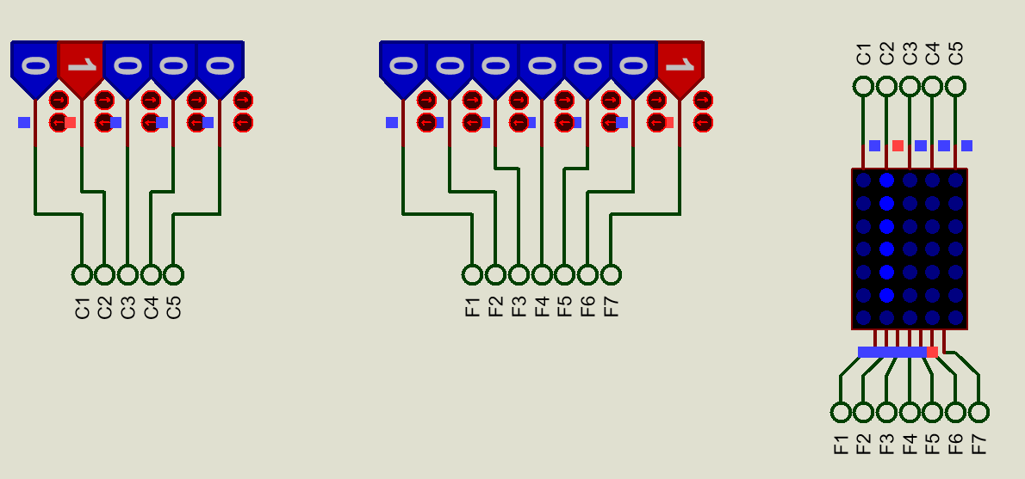
0 | 0 | 0 | 0 | 1 | 0 | 0 | 1 | 1 | 1 | 0 | 1 | 1 | 1 | 1 | 1 | 0 | 0 | 0 | 0 | 0 | 0 | 1
0 | 0 | 0 | 1 | 0 | 0 | 0 | 1 | 1 | 1 | 1 | 1 | 0 | 1 | 1 | 1 | 0 | 0 | 0 | 0 | 0 | 0 | 1
0 | 0 | 0 | 1 | 1 | X | X | X | X | X | X | X | X | X | X | X | X | X | X | X | X | X | X
0 | 0 | 1 | 0 | 0 | 0 | 0 | 0 | 1 | 1 | 0 | 0 | 1 | 1 | 1 | 1 | 1 | 1 | 1 | 1 | 0 | 0 | 0
0 | 0 | 1 | 0 | 1 | 0 | 1 | 0 | 1 | 0 | 0 | 0 | 0 | 0 | 0 | 0 | 1 | 0 | 0 | 0 | 0 | 1 | 0
0 | 0 | 1 | 1 | 0 | 0 | 1 | 0 | 0 | 0 | 0 | 0 | 0 | 0 | 1 | 0 | 1 | 0 | 0 | 0 | 0 | 1 | 0
0 | 0 | 1 | 1 | 1 | X | X | X | X | X | X | X | X | X | X | X | X | X | X | X | X | X | X
0 | 1 | 0 | 0 | 0 | 0 | 0 | 0 | 1 | 1 | 0 | 0 | 1 | 1 | 1 | 1 | 1 | 1 | 1 | 1 | 0 | 0 | 0
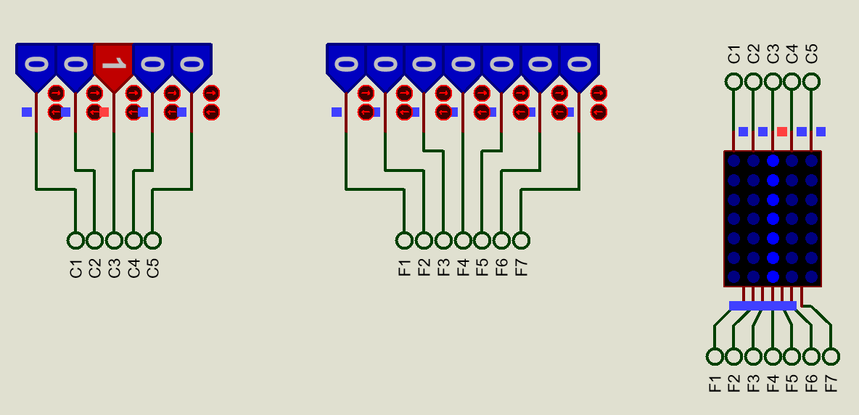
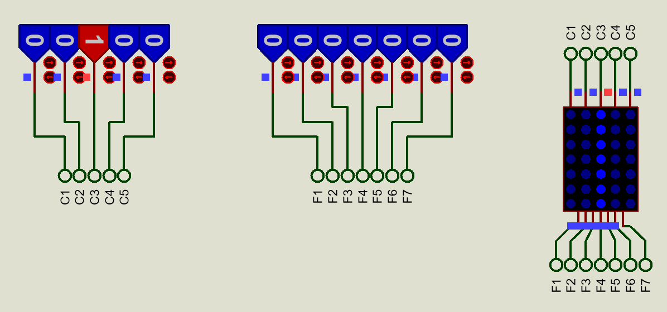
0 | 1 | 0 | 0 | 1 | 0 | 1 | 1 | 0 | 0 | 0 | 0 | 0 | 0 | 0 | 0 | 0 | 1 | 0 | 0 | 0 | 1 | 1
0 | 1 | 0 | 1 | 0 | 0 | 1 | 1 | 0 | 0 | 0 | 0 | 0 | 0 | 0 | 0 | 0 | 1 | 0 | 0 | 0 | 1 | 1
0 | 1 | 0 | 1 | 1 | X | X | X | X | X | X | X | X | X | X | X | X | X | X | X | X | X | X
0 | 1 | 1 | 0 | 0 | 0 | 0 | 0 | 1 | 1 | 0 | 0 | 1 | 1 | 1 | 1 | 1 | 1 | 1 | 1 | 0 | 0 | 0
0 | 1 | 1 | 0 | 1 | 1 | 0 | 0 | 1 | 0 | 0 | 0 | 0 | 0 | 0 | 0 | 0 | 0 | 1 | 0 | 1 | 0 | 0
0 | 1 | 1 | 1 | 0 | 1 | 0 | 0 | 0 | 0 | 0 | 0 | 0 | 0 | 1 | 0 | 0 | 0 | 1 | 0 | 1 | 0 | 0
0 | 1 | 1 | 1 | 1 | X | X | X | X | X | X | X | X | X | X | X | X | X | X | X | X | X | X
1 | 0 | 0 | 0 | 0 | 0 | 0 | 0 | 1 | 1 | 0 | 0 | 1 | 1 | 1 | 1 | 1 | 1 | 1 | 1 | 0 | 0 | 0
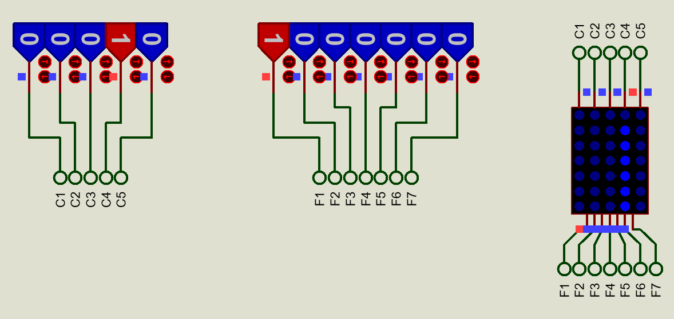
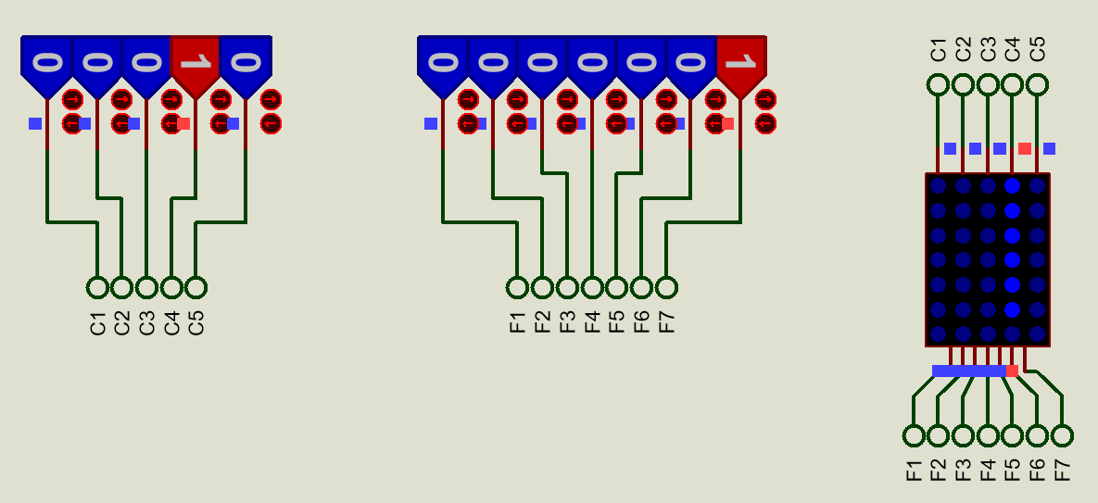
1 | 0 | 0 | 0 | 1 | 1 | 0 | 1 | 1 | 1 | 0 | 1 | 1 | 1 | 1 | 0 | 0 | 0 | 0 | 1 | 1 | 0 | 1
1 | 0 | 0 | 1 | 0 | 1 | 0 | 1 | 1 | 1 | 1 | 1 | 0 | 1 | 1 | 0 | 0 | 0 | 0 | 1 | 1 | 0 | 1
1 | 0 | 0 | 1 | 1 | X | X | X | X | X | X | X | X | X | X | X | X | X | X | X | X | X | X
1 | 0 | 1 | 0 | 0 | 0 | 0 | 0 | 1 | 1 | 0 | 0 | 1 | 1 | 1 | 1 | 1 | 1 | 1 | 1 | 0 | 0 | 0
1 | 0 | 1 | 0 | 1 | 0 | 0 | 1 | 1 | 1 | 0 | 1 | 1 | 1 | 1 | 1 | 0 | 0 | 0 | 0 | 0 | 0 | 1
1 | 0 | 1 | 1 | 0 | 0 | 0 | 1 | 1 | 1 | 1 | 1 | 0 | 1 | 1 | 1 | 0 | 0 | 0 | 0 | 0 | 0 | 1
1 | 0 | 1 | 1 | 1 | X | X | X | X | X | X | X | X | X | X | X | X | X | X | X | X | X | X
1 | 1 | 0 | 0 | 0 | X | X | X | X | X | X | X | X | X | X | X | X | X | X | X | X | X | X
1 | 1 | 0 | 0 | 1 | X | X | X | X | X | X | X | X | X | X | X | X | X | X | X | X | X | X
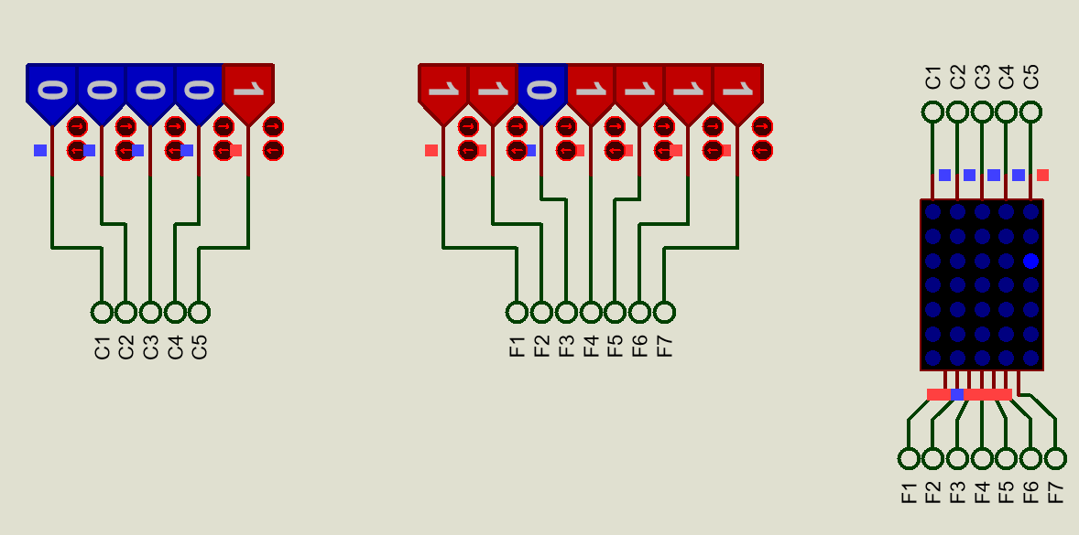
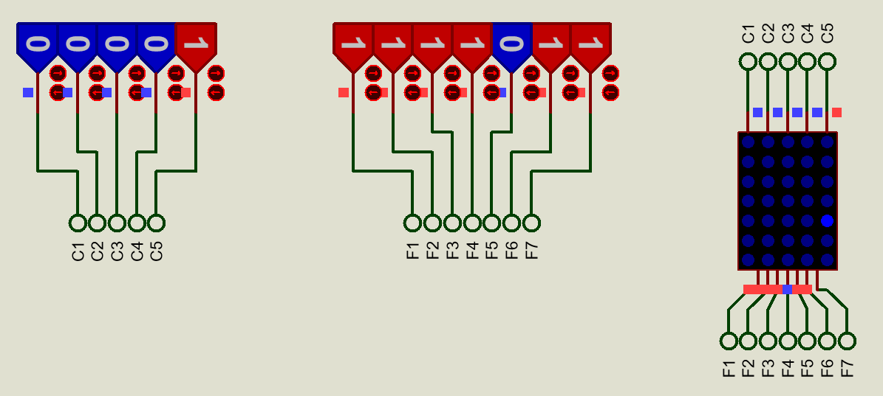
1 | 1 | 0 | 1 | 0 | X | X | X | X | X | X | X | X | X | X | X | X | X | X | X | X | X | X
1 | 1 | 0 | 1 | 1 | X | X | X | X | X | X | X | X | X | X | X | X | X | X | X | X | X | X
1 | 1 | 1 | 0 | 0 | X | X | X | X | X | X | X | X | X | X | X | X | X | X | X | X | X | X
1 | 1 | 1 | 0 | 1 | X | X | X | X | X | X | X | X | X | X | X | X | X | X | X | X | X | X
1 | 1 | 1 | 1 | 0 | X | X | X | X | X | X | X | X | X | X | X | X | X | X | X | X | X | X
1 | 1 | 1 | 1 | 1 | X | X | X | X | X | X | X | X | X | X | X | X | X | X | X | X | X | X

FUNCIONES

DA |  |  |  |  | DB |  |  |  |  |  |  |  | DC |  |  |  |  |  |  |  |  |  |  |  |  |  |  |  | QA =A, QB=B, QC=C, X=D
A'BCD'E+A'BCDE'+AB'C'D'E+AB'C'DE' |  |  |  |  | A'B'CD'E+A'B'CDE'+A'BC'D'E+A'BC'DE' |  |  |  |  |  |  |  | A'B'C'D'E+A'B'C'DE'+A'BC'D'E+A'BC'DE'+AB'C'D'E+AB'C'DE'+AB'CD'E+AB'CDE'
BCE+BCD+AC'E+AC'D |  |  |  |  | A'B'CE+A'B'CD+BC'E+BC'D |  |  |  |  |  |  |  | C'E+C'D+AE+AD
QBQCX1+QBQCX0+QAQC'X1+QAQC'X0

F1 |  |  |  |  |  |  |  |  |  | F2 |  |  |  |  |  |  |  |  |  |  | F3 |  |  |  |  |  | F4 |  |  |  |  |  |  | F5 |  |  |  |  |  |  | F6 |  |  |  |  |  |  | F7
A'B'C'D'E'+A'B'C'D'E+A'B'C'DE'+A'B'CD'E'+A'B'CD'E+A'BC'D'E'+A'BCD'E'+A'BCD'E+AB'C'D'E'+AB'C'D'E+AB'C'DE'+AB'CD'E'+AB'CD'E+AB'CDE' |  |  |  |  |  |  |  |  |  | A'B'C'D'E'+A'B'C'D'E+A'B'C'DE'+A'B'CD'E'+A'BC'D'E'+A'BCD'E'+AB'C'D'E'+AB'C'D'E+AB'C'DE'+AB'CD'E'+AB'CD'E+AB'CDE' |  |  |  |  |  |  |  |  |  |  | A'B'C'DE'+AB'C'DE'+AB'CDE' |  |  |  |  |  | A'B'C'D'E+A'B'C'DE'+AB'C'D'E+AB'C'DE'+AB'CD'E+AB'CDE' |  |  |  |  |  |  | A'B'C'D'E'+A'B'C'D'E+A'B'C'DE'+A'B'CD'E'+A'BC'D'E'+A'BCD'E'+AB'C'D'E'+AB'C'D'E+AB'C'DE'+AB'CD'E'+AB'CD'E+AB'CDE' |  |  |  |  |  |  | F6=F2 |  |  |  |  |  |  | A'B'C'D'E'+A'B'C'D'E+A'B'C'DE'+A'B'CD'E'+A'B'CDE'+A'BC'D'E'+A'BCD'E'+A'BCDE'+AB'C'D'E'+AB'C'D'E+AB'C'DE'+AB'CD'E'+AB'CD'E+AB'CDE'
B'C'+D'E'+CD'+A |  |  |  |  |  |  |  |  |  | B'C'+D'E'+A |  |  |  |  |  |  |  |  |  |  | B'C'D+AD |  |  |  |  |  | B'C'E+B'C'D+AE+AD |  |  |  |  |  |  | B'C'D'+D'E'+AD' |  |  |  |  |  |  | B'C'+D'E'+A |  |  |  |  |  |  | B'C'+D'E'+CE'+A

C1 |  |  |  |  |  | C2 |  |  |  |  |  |  |  | C3 |  |  |  |  |  |  | C4 |  |  |  |  |  |  | C5
A'B'C'D'E'+A'B'C'D'E+A'B'C'DE'+A'B'CD'E'+A'BC'D'E'+A'BCD'E'+AB'C'D'E'+AB'CD'E'+AB'CD'E+AB'CDE' |  |  |  |  |  | A'B'C'D'E'+A'B'CD'E'+A'B'CD'E+A'B'CDE'+A'BC'D'E'+A'BCD'E'+AB'C'D'E'+AB'CD'E' |  |  |  |  |  |  |  | A'B'C'D'E'+A'B'CD'E'+A'BC'D'E'+A'BC'D'E+A'BC'DE'+A'BCD'E'+AB'C'D'E'+AB'CD'E' |  |  |  |  |  |  | A'B'C'D'E'+A'B'CD'E'+A'BC'D'E'+A'BCD'E'+A'BCD'E+A'BCDE'+AB'C'D'E'+AB'CD'E' |  |  |  |  |  |  | A'B'C'D'E'+A'B'CD'E'+A'BC'D'E'+A'BCD'E'+AB'C'D'E'+AB'C'D'E+AB'C'DE'+AB'CD'E'
A'B'C'+D'E'+AC |  |  |  |  |  | A'B'C+D'E' |  |  |  |  |  |  |  | BC'+D'E' |  |  |  |  |  |  | BC+D'E' |  |  |  |  |  |  | AC'+D'E'

